dados calibracao
20.32 | 6186
54.8 | 16667
95.9 | 29032
72 | 21951
116.8 | 35294
0.80 | 3.6
2.16 | 9.8
3.78 | 17.1
2.83 | 12.9
4.60 | 20.8
Data | 2013-08-19 | Teste | Delta P Elemento Laminar | Delta P Elemento Laminar | Tempo | Vazão | vel | Vazão | Vazão
 |  | # | mmCA | in water | s | L/h | m/s | ACFM | SCFM | S CM3/S
Temperatura(°C) | 29.5 | 1 | 20.32 | 0.80 | 29.1 | 6185.57 | 3.2 | 3.6 | 3.295 | 1555 | 3.313
P atmosferica (hPa) | 943 | 2 | 54.8 | 2.16 | 10.8 | 16667 | 8.7 | 9.8 | 8.9 | 4190
dia. interno (mm) | 26 | 3 | 95.9 | 3.78 | 6.2 | 29032 | 15.2 | 17.1 | 15.5 | 7299
area (m2) | 5.31E-04 | 4 | 72 | 2.83 | 8.2 | 21951 | 11.5 | 12.9 | 11.7 | 5519
area (cm2) | 5.31 | 5 | 116.8 | 4.60 | 5.1 | 35294 | 18.5 | 20.8 | 18.8 | 8873
condições padrao
p (hPa) | 1013
T(°C) | 21.1
comentarios:
(1) O lab view faz uma medida da vazao nas condicoes standard (21.1C & 101,3 kPa), a equacao fornece o volume nas condicoes standard em cm3/s
(2) a equacao que entra no lab view esta parametrizada para SCFM x inches water. O valor SCFM e eh convertida em cm3/s com a constante A5, DP entra em mmCA e a constante A7 converte para inches of water.
Grafico utilizado para tirar constantes do laminador

0.80 | 3.3
2.16 | 8.9
3.78 | 15.5
2.83 | 11.7
4.60 | 18.8
20.32 | 1555
54.8 | 4190
95.9 | 7299
72 | 5519
116.8 | 8873

Q[cm3/s]={A5 x [(A6 x (DPA/A7) - A8 x (DPA/A7)^2]} x fmig
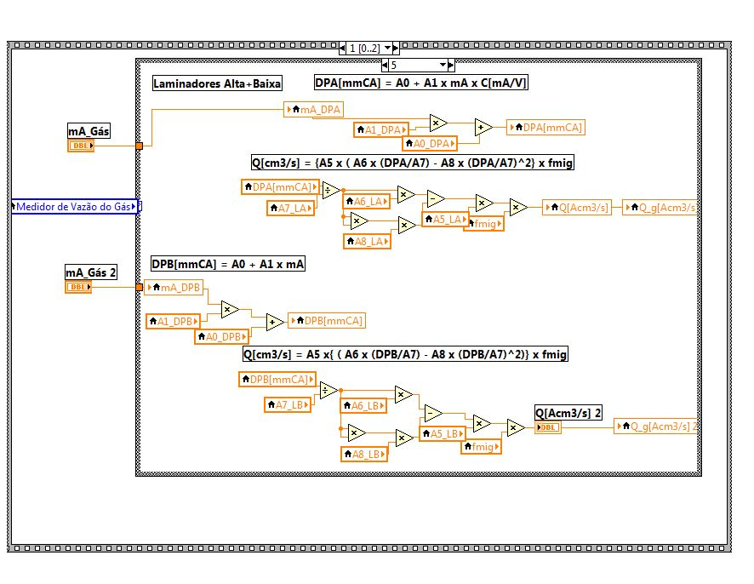
LAB VIEW CONST
A5 SCFM -> CM3/S | 471.95
A6 LAMIN CONST | -0.0137
A8 LAMIN CONST | 4.1516
DP | mmCA
A7 | 25.4

cheque calibração
Esta planilha mostra os passos para checar a calibração do elemento de fluxo laminar
 |  | inserir dados somentes nas células abaixo
 |  | Dados Experimentais |  |  |  |  | veja pasta fmig | Condições Standard |  | Conversão unidades |  |  |  |  | Const Laminador |  | Vazão Elemento Laminar
 | Check | P abs El. Laminar | Dpdif | P atm cepagri | Tteste | Qtambor | fmig | P* | T* | Tteste | Tteste | T* | Qtambor | Dplam | A6 | A8 | Qlam | Qlam | Qlam | Erro
 |  | hPa | mmCA | hPa | oC | L/h | (---) | hPa | oC | K | oF | K | cm3/s | pol Agua | x^2 | x | SCFM | Scm3/s | Acm3/s | %
1) Estabeleça uma vazão de ar passando pelo medidor e simultaneamente pelo tambor rotativo (nosso padrão). Depois que abriu a válvula de ar aguarde uns 5 minutos para estabelecer um regime permanente.
2) Leia a pressão absoluta a montante do medidor e o diferencial de pressão no medidor: DPAbs e DPdif
3) Faça uma leitura da vazão no tambor, Qtambor (L/h)
4) consulte o cepagri e obtenha a pressão atmosférica do teste. Obenha também a temperatura do ar do teste, Patm e Tteste
 | 1 | 943 | 20.32 | 947 | 20 | 6185.57 | 0.97872 | 1013 | 21.1 | 293.15 | 68 | 294.25 | 1718 | 0.800 | -0.0137 | 4.1516 | 3.3125 | 1563 | 1673 | -3%
 | 2
 | 3
 | 4

 |  | 28316.8466
 |  | 471.9474432

5.3092915846
323.6237888

fmig
